Worksheet
GRAFICOS AEREOS

MAGNEKON OPERACIONES, S. DE R.L. DE C.V.
2019-07-01 - 2019-07-31
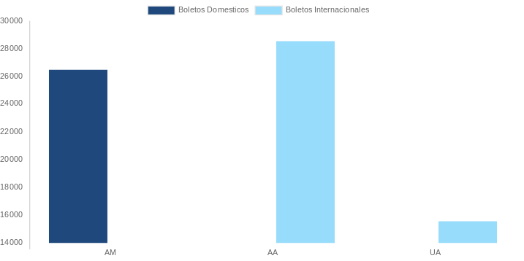

AEROLINEA | CANT | TARIFA/Pesos | %Part
AEROENLACES NACIONALES, S.A. DE C.V. | 1 | 1,258 | 1.70%
AEROMEXICO | 1 | 4,437 | 6.01%
Total BOLETOS DOMESTICOS | 2 | 5,695 | 7.72%

UNITED AIRLINES | 2 | 68,111 | 92.28%
Total BOLETOS INTERNACIONALES | 2 | 68,111 | 92.28%
Total general | 4 | 73,806 | 100%
El consumo es la tarifa antes de impuestos de iva y tua.
El consumo es de tarifa de servicios de vuelos.(No cargos por cambios y revisados)
Cantidades en Pesos Mexicanos

